Programas en Ejecución FEB 22
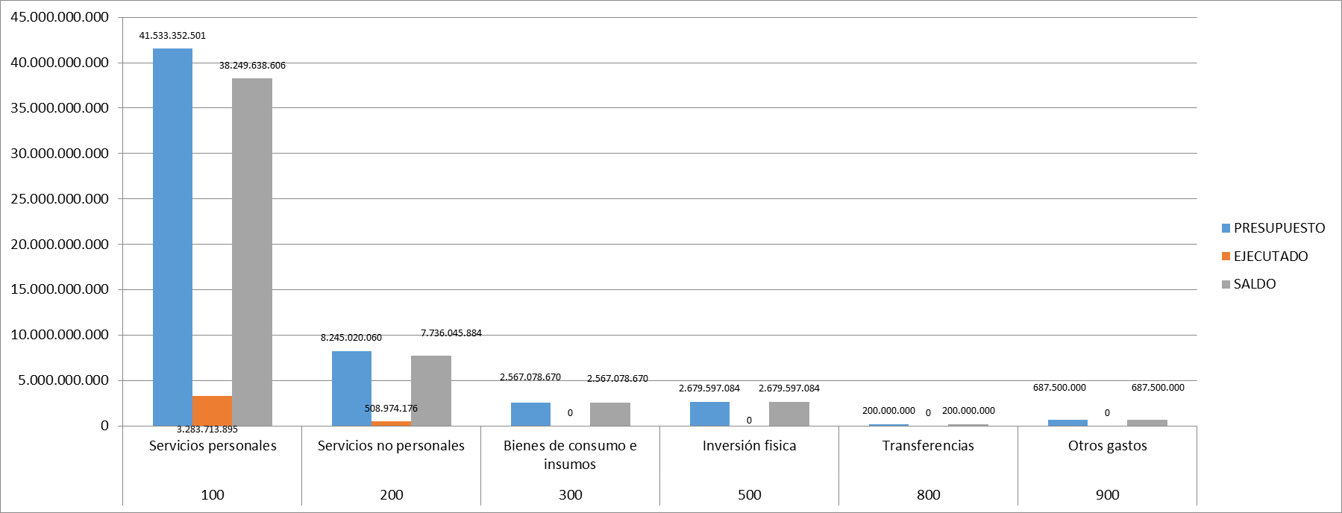
Programas en ejecución
Proyectos y Programas Ejecutados a la fecha del Informe (listado referencial, apoyarse en gráficos ilustrativos)
N° | Descripción | Objetivo/Resultado esperado | Metas | Población Beneficiaria | Valor de Inversión | Porcentaje de Ejecución (dentro de la Actividad) | Evidencias
1 | Programa Central | Conservación y preservación de los Recursos Naturales en el territorio nacional, garantizados | 7% en Gestión Administrativa | Remitirse al punto 4.6 | 2,458,481,520 | 8 | REPORTE DE EJECUCIÓN PRESUPUESTARIA (MARZO) DEL SIARE/SIAF
 |  |  | 3.148 instrumentos de Gestión Ambiental | Remitirse al punto 4.6 | 1,201,666,393 | 8 | REPORTE DE EJECUCIÓN PRESUPUESTARIA (MARZO) DEL SIARE/SIAF
 |  |  | 0 Planes | Remitirse al punto 4.6 | 480,038,526 | 4 | REPORTE DE EJECUCIÓN PRESUPUESTARIA (MARZO) DEL SIARE/SIAF

Proyectos y Programas no Ejecutados (listado referencial, aporyarse en gráficos ilustrativos)
 |  | Dificultades (Breve Descripción)
N° | Descripción | Financieras | De Gestión | Externas | Otras
N/A (No se cuenta con proyectos dentro del presupuesto vigente y el Programa Central del MADES está en ejecución actualmente)

Ejecución Financiera (Generar gráfica)
Rubro | Sub-rubros | Descripción | Presupuestado | Ejecutado | Saldos | Evidencia
100 | 100 | SERVICIOS PERSONALES | 41,533,352,501 | 3,283,713,895 | 38,249,638,606 | REPORTE DE EJECUCIÓN PRESUPUESTARIA (MARZO) DEL SIARE/SIAF
 | 110 | REMUNERACIONES BÁSICAS | 27,752,756,720 | 2,332,884,040 | 25,419,872,680
 | 120 | REMUNERACIONES TEMPORALES | 1,916,546,000 | 139,434,426 | 1,777,111,574
 | 130 | ASIGNACIONES COMPLEMENTARIAS | 4,659,565,350 | 328,464,143 | 4,331,101,207
 | 140 | PERSONAL CONTRATADO | 5,340,867,257 | 354,415,956 | 4,986,451,301
 | 190 | OTROS GASTOS DEL PERSONAL | 1,863,617,174 | 128,515,330 | 1,735,101,844
200 | 200 | SERVICIOS NO PERSONALES | 8,245,020,060 | 508,974,176 | 7,736,045,884
 | 210 | SERVICIOS BÁSICOS | 404,400,000 | 64,454,418 | 339,945,582
 | 230 | PASAJES Y VIÁTICOS | 1,481,781,000 | 79,049,058 | 1,402,731,942
 | 240 | GASTOS POR SERVICIOS DE ASEO, MANTENIMIENTO Y REPARACIONES | 2,056,485,770 | 121,600,000 | 1,934,885,770
 | 250 | ALQUILERES Y DERECHOS | 34,350,000 | 5,700,000 | 28,650,000
 | 260 | SERVICIOS TÉCNICOS Y PROFESIONALES | 3,019,445,570 | 230,415,700 | 2,789,029,870
 | 280 | OTROS SERVICIOS EN GENERAL | 568,750,000 | 7,755,000 | 560,995,000
 | 290 | SERVICIOS DE CAPACITACIÓN Y ADIESTRAMIENTO | 679,807,720 | 0 | 679,807,720
300 | 300 | BIENES DE CONSUMO E INSUMOS | 2,567,078,670 | 335,242,868 | 2,231,835,802
 | 310 | PRODUCTOS ALIMENTICIOS | 255,575,000 | 0 | 255,575,000
 | 320 | TEXTILES Y VESTUARIOS | 1,000,000 | 0 | 1,000,000
 | 330 | PRODUCTOS DE PAPEL, CARTÓN E IMPRESOS | 288,425,960 | 0 | 288,425,960
 | 340 | BIENES DE CONSUMO DE OFICINAS E INSUMOS | 250,552,000 | 0 | 250,552,000
 | 350 | PRODUCTOS E INSTRUM. QUÍMICOS Y MEDICINALES | 140,278,000 | 0 | 140,278,000
 | 360 | COMBUSTIBLES Y LUBRICANTES | 1,500,000,000 | 335,242,868 | 1,164,757,132
 | 390 | OTROS BIENES DE CONSUMO | 131,247,710 | 0 | 131,247,710
500 | 500 | INVERSION FÍSICA | 2,679,597,084 | 0 | 2,679,597,084
 | 520 | CONSTRUCCIONES | 0 | 0 | 0
 | 530 | ADQUISICIONES DE MAQUINARIAS, EQUIPOS Y HERRAMIENTAS EN GENE | 1,038,000,000 | 0 | 1,038,000,000
 | 540 | ADQUISICIONES DE EQUIPOS DE OFICINA Y COMPUTACION | 200,000,000 | 0 | 200,000,000
 | 570 | ADQUISICIÓN DE ACTIVOS INTANGIBLES | 1,441,597,084 | 0 | 1,441,597,084
800 | 800 | TRANSFERENCIAS | 200,000,000 | 0 | 200,000,000
 | 850 | TRANSFERENCIAS CORRIENTES AL SECTOR EXTERNO | 200,000,000 | 0 | 200,000,000
900 | 900 | OTROS GASTOS | 687,500,000 | 12,255,500 | 675,244,500
 | 910 | PAGO DE IMPUESTOS, TASAS, GASTOS JUDICIALES Y OTROS | 677,500,000 | 11,833,800 | 665,666,200
 | 920 | DEVOLUCIÓN DE IMPUESTOS Y OTROS INGRESOS NO TRIBUTARIOS | 10,000,000 | 421,700 | 9,578,300
 |  | TOTAL GENERAL | 55,912,548,315 | 4,140,186,439 | 51,772,361,876

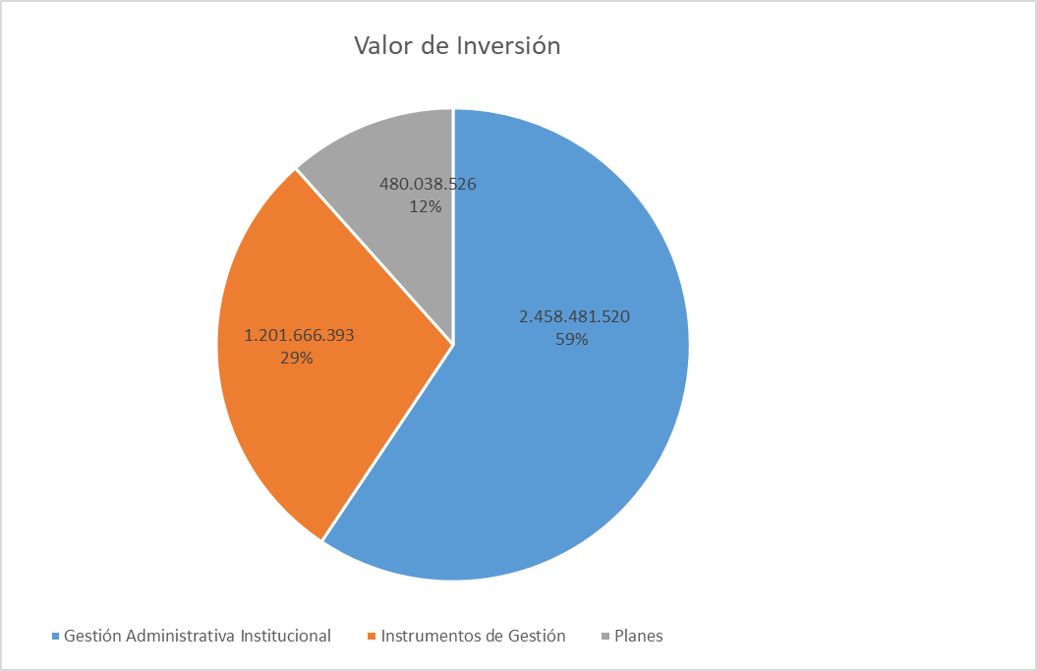

GRAFICO
EJECUCIÓN PRESUPUESTARIA DE GASTOS (MARZO 2022)

4.4 GRÁFICO METAS Y EJEC. (2)
Observación: Los porcentajes reflejados en el gráfico son en relación a la ejecución total del mes

Metas | Valor de Inversión | Porcentaje de Ejecución dentro de la Actividad | Porcentaje en relación a la ejecución total del mes
Gestión Administrativa Institucional | 2,458,481,520 | 8 | 59%
Instrumentos de Gestión | 1,201,666,393 | 8 | 29%
Planes | 480,038,526 | 4 | 12%
Ejecución total del mes | 4,140,186,439

4.8 GRÁFICO EJEC. PRESUP. (2)
GRAFICO
EJECUCIÓN PRESUPUESTARIA DE GASTOS (DICIEMBRE 2021)

RESUMEN

GRUPO DE GASTOS | DESCRIPCIÓN | PRESUPUESTO | EJECUTADO | SALDO
100 | Servicios personales | 41,533,352,501 | 3,283,713,895 | 38,249,638,606
200 | Servicios no personales | 8,245,020,060 | 508,974,176 | 7,736,045,884
300 | Bienes de consumo e insumos | 2,567,078,670 | 0 | 2,567,078,670
500 | Inversión fisica | 2,679,597,084 | 0 | 2,679,597,084
800 | Transferencias | 200,000,000 | 0 | 200,000,000
900 | Otros gastos | 687,500,000 | 0 | 687,500,000
 |  | 55,912,548,315 | 3,792,688,071 | 52,119,860,244

